Лист1
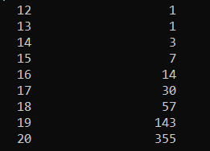
кол-во эл | время выполнения
12 | 1
13 | 1
14 | 3
15 | 7
16 | 14
Зависимость времени выполнения
17 | 30
18 | 57
19 | 143
20 | 355

